商店
商店测试用例
项目名称 |  | 商店
测试负责人 |  | Chen | 小组人员 | Chen |  |  | 更新日期 | 2024-04-28
序号 | 测试用例编号 | 测试项 | 用例名称 | 预置条件 | 步骤描述 | 预期输出 | 实际输出 | 优先级 | 编写人 | 是否bug
1 | Steam_Store_Load_001 | 商店页面加载 | 验证从主界面导航到商店页面是否能正确加载 | 1.用户已成功登录到Steam客户端 2.网络正常 3.使用代理服务器 | 在主界面左上角点击“商店”标签页 | 商店页面正确加载，显示推荐游戏和特价商品 | 商店页面正确加载，显示推荐游戏和特价商品 | P1 | Chen | N
2 | Steam_Store_Load_002 | 商店页面加载 | 验证商店页面加载时间是否在合理范围内 | 1.用户已成功登录到Steam客户端 2.网络正常 3.使用代理服务器 | 1.在主界面左上角点击“商店”标签页 2.查看响应时长 | 1.商店页面正确加载，显示推荐游戏和特价商品 2.测试20次的平均响应时长不超过5s | 1.商店页面正确加载，显示推荐游戏和特价商品 2.测试20次的平均响应时长为1.4s | P1 | Chen | N
3 | Steam_Store_Load_003 | 商店页面加载 | 商店页面加载(无网络连接) | 1.用户已成功登录到Steam客户端 2.网络未连接 | 在主界面左上角点击“商店”标签页 | 商店页面加载失败，出现-118错误代码 | 商店页面加载失败，出现-118错误代码 | P4 | Chen | N
4 | Steam_Store_Load_004 | 商店页面加载 | 商店页面加载(弱网络连接) | 1.用户已成功登录到Steam客户端 2.网络正常 3.使用代理服务器 4.WIFI信号强度为一格 | 在主界面左上角点击“商店”标签页 | 1.商店页面正确加载，显示推荐游戏和特价商品 2.测试20次的平均响应时长在5s左右 | 1.商店页面正确加载，显示推荐游戏和特价商品 2.测试20次的平均响应时长在3.1左右 | P3 | Chen | N
5 | Steam_Store_Load_005 | 商店页面加载 | 验证使用游戏加速器从主界面导航到商店页面是否能正确加载 | 1.用户已成功登录到Steam客户端 2.网络正常 3.使用UU加速器 | 在主界面左上角点击“商店”标签页 | 商店页面正确加载，显示推荐游戏和特价商品 | 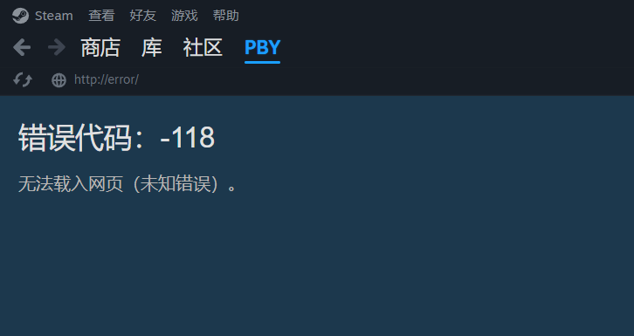 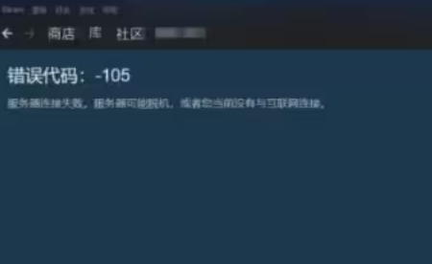 1.商店页面正确加载，显示推荐游戏和特价商品 2.商店页面加载失败，出现-118或-105错误代码 | P2 | Chen | Y
6 | Steam_Store_Search_006 | 商店搜索 | 在商店页面使用搜索功能，输入一个完整的游戏名称，验证能否正确显示搜索结果 | 1.用户已成功登录到Steam客户端 2.网络正常 3.使用代理服务器 | 在商店页面左上角在搜索栏输入一个完整的游戏名称并搜索 | 搜索结果正确显示相关游戏列表和游戏价格 | 搜索结果正确显示相关游戏列表和游戏价格 | P1 | Chen | N
7 | Steam_Store_Search_007 | 商店搜索 | 在搜索栏中输入部分游戏名称，验证能否显示相关建议 | 1.用户已成功登录到Steam客户端 2.网络正常 3.使用代理服务器 | 在商店页面左上角在搜索栏输入部分游戏名称并搜索 | 能显示相关游戏的建议列表 | 能显示相关游戏的建议列表 示例1： 输入"Red dead"，结果显示为： Red Dead Redemption 2￥ 92.07 Red Dead Online￥70.00 Redrum: Dead Diary￥ 12.18 Red is Dead - The Complex Fun Random Le￥ 11.00 Redmatch 2 - Dead of Night Bundle￥18.00 | P1 | Chen | N
8 | Steam_Store_Filter_008 | 商店筛选 | 验证按游戏类型筛选是否能正确显示对应类型的游戏 | 1.用户已成功登录到Steam客户端 2.网络正常 3.使用代理服务器 | 1.在商店页面左上角找到类别 2.鼠标指针悬停到类别处 | 页面显示对应类型的游戏列表，例如动作、角色扮演、策略、冒险、模拟、体育及竞速等 | 页面显示对应类型的游戏列表，有动作、角色扮演、策略、冒险、模拟、体育及竞速、开放世界等 | P1 | Chen | N
9 | Steam_Store_Filter_009 | 商店筛选 | 验证按价格区间筛选是否能正确显示对应价格区间的游戏 | 1.用户已成功登录到Steam客户端 2.网络正常 3.使用代理服务器 | 1.在商店页面左上角的"新鲜推荐"中找到"特别优惠"并点击 2.下拉找到"热销商品"并点击 3.找到"热销商品"下方的"依以下条件缩小范围" 4.再下拉找到"价格" 5.输入价格区间 | 页面显示对应价格区间的游戏列表 示例1：低于60，显示低于60的游戏 示例2：80-120，显示80-120之间的游戏 | 页面显示对应价格区间的游戏列表 示例1：低于60，显示低于60的游戏 示例2：80-120，显示80-121之间的游戏 | P1 | Chen | N
10 | Steam_Store_Filter_010 | 商店筛选 | 验证按用户评价筛选是否能正确显示对应评价等级的游戏 | 1.用户已成功登录到Steam客户端 2.网络正常 3.使用代理服务器 | 在商店页面查找是否能通过评价等级来筛选游戏 | 1.能通过评价等级来筛选游戏 2.评价等级从高到低依次为好评如潮、特别好评、多半好评、褒贬不一、多半差评、差评如潮 | 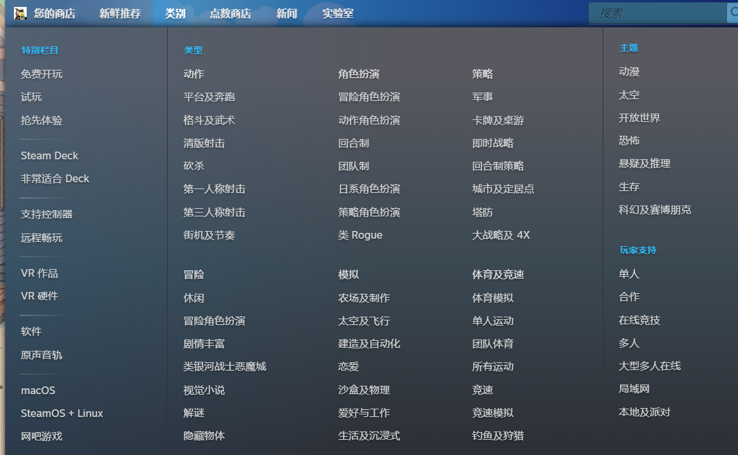 无法通过用户评价等级来筛选游戏 | P3 | Chen | Y
11 | Steam_Store_Filter_011 | 商店筛选 | 验证按发行日期筛选是否能正确显示对应发行日期范围的游戏 | 1.用户已成功登录到Steam客户端 2.网络正常 3.使用代理服务器 | 在商店页面查找是否能通过发行日期范围来筛选游戏 | 1.能通过发行日期范围来筛选游戏 2.输入示例： 日期2024-03-15 -- 2024-04-15 | 无法通过发行日期范围来筛选游戏，只能找到抢先体验或者新品队列 | P4 | Chen | Y
12 | Steam_Store_Filter_012 | 商店筛选 | 验证按平台筛选是否能正确显示对应平台的游戏 | 1.用户已成功登录到Steam客户端 2.网络正常 3.使用代理服务器 | 在商店页面查找是否能通过对应的游戏平台来筛选游戏 | 1.能通过对应的游戏平台来筛选游戏 2.输入示例： 示例1：RockStar Games 示例2：EA Games | 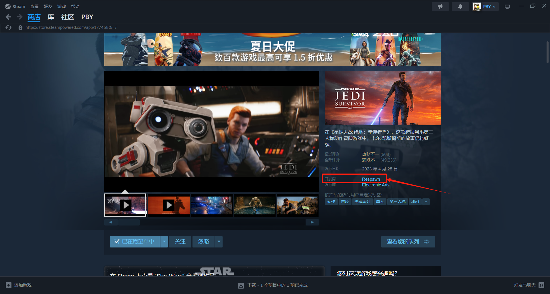 无法通过对应的游戏平台来筛选游戏，只能在某个游戏的详情页找到游戏平台商 | P4 | Chen | Y
13 | Steam_Store_Details_013 | 商品详情 | 验证点击游戏条目后是否能正确进入游戏详情页面 | 1.用户已成功登录到Steam客户端 2.网络正常 3.使用代理服务器 | 在商店页面点击任意游戏条目 | 页面跳转到对应游戏的详情页面，显示游戏描述、截图、评价等信息 | 页面跳转到对应游戏的详情页面，显示游戏描述、截图、评价、价格、配置要求、DLC等信息 | P1 | Chen | N
14 | Steam_Store_Details_014 | 商品详情 | 验证游戏详情页面的截图是否能正确加载和显示 | 1.用户已成功登录到Steam客户端 2.网络正常 3.使用代理服务器 | 1.在商店页面点击任意游戏条目，进入游戏详情页 2.在游戏详情页面浏览截图部分，点击每一张图片能否正常显示 | 截图能正确加载和显示，并能进行左右切换图片 | 截图能正确加载和显示，并能进行左右切换图片 | P1 | Chen | N
15 | Steam_Store_Details_015 | 商品详情 | 验证游戏详情页面的视频预览是否能正确播放 | 1.用户已成功登录到Steam客户端 2.网络正常 3.使用代理服务器 | 1.在商店页面点击任意游戏条目，进入游戏详情页 2.在游戏详情页面播放视频预览 | 1.视频能正常播放，画面清晰无卡顿 2.能拖动视频下方的进度条 3.能调整视频的音频大小 4.能够暂停视频 5.能够全屏显示 | 1.视频能正常播放，画面清晰无卡顿 2.能拖动视频下方的进度条 3.能调整视频的音频大小 4.能够暂停视频 5.能够全屏显示 | P1 | Chen | N
16 | Steam_Store_Details_016 | 商品详情 | 验证游戏详情页面的用户评价是否能正确显示 | 1.用户已成功登录到Steam客户端 2.网络正常 3.使用代理服务器 | 1.在商店页面点击任意游戏条目，进入游戏详情页 2.在游戏详情页面查看用户评价部分 | 1.用户评价能正确加载和显示 2.游戏的评价等级能正常显示 3.能查看用户的评价情况，包括好评和差评等 | 1.用户评价能正确加载和显示 2.游戏的评价等级能正常显示 3.能查看用户的评价情况，包括好评和差评等 4.用户的评价情况能以折线图的形势展示 | P1 | Chen | N
17 | Steam_Store_Details_017 | 商品详情 | 验证游戏详情页面的系统需求是否能正确显示 | 1.用户已成功登录到Steam客户端 2.网络正常 3.使用代理服务器 | 1.在商店页面点击任意游戏条目，进入游戏详情页 2.在游戏详情页面浏览系统需求部分 | 系统需求能正确加载和显示 示例： 游戏名：艾尔登法环 系统需求 最低配置: 需要 64 位处理器和操作系统 操作系统: Windows 10 处理器: INTEL CORE I5-8400 or AMD RYZEN 3 3300X 内存: 12 GB RAM 显卡: NVIDIA GEFORCE GTX 1060 3 GB or AMD RADEON RX 580 4 GB DirectX 版本: 12 存储空间: 需要 60 GB 可用空间 声卡: Windows Compatible Audio Device 附注事项: 估计性能：1080p / 稳定 30fps+ / 中等质量设置。 实际性能可能因您的配置和设置而异。 系统要求可能会发生变化。 推荐配置: 需要 64 位处理器和操作系统 操作系统: Windows 10/11 处理器: INTEL CORE I7-8700K or AMD RYZEN 5 3600X 内存: 16 GB RAM 显卡: NVIDIA GEFORCE GTX 1070 8 GB or AMD RADEON RX VEGA 56 8 GB DirectX 版本: 12 存储空间: 需要 60 GB 可用空间 声卡: Windows Compatible Audio Device 附注事项: 估计性能：1080p / 60fps / 高等质量设置。 实际性能可能因您的配置和设置而异。 系统要求可能会发生变化。 | 系统需求能正确加载和显示 示例： 游戏名：艾尔登法环 系统需求 最低配置: 需要 64 位处理器和操作系统 操作系统: Windows 10 处理器: INTEL CORE I5-8400 or AMD RYZEN 3 3300X 内存: 12 GB RAM 显卡: NVIDIA GEFORCE GTX 1060 3 GB or AMD RADEON RX 580 4 GB DirectX 版本: 12 存储空间: 需要 60 GB 可用空间 声卡: Windows Compatible Audio Device 附注事项: 估计性能：1080p / 稳定 30fps+ / 中等质量设置。 实际性能可能因您的配置和设置而异。 系统要求可能会发生变化。 推荐配置: 需要 64 位处理器和操作系统 操作系统: Windows 10/11 处理器: INTEL CORE I7-8700K or AMD RYZEN 5 3600X 内存: 16 GB RAM 显卡: NVIDIA GEFORCE GTX 1070 8 GB or AMD RADEON RX VEGA 56 8 GB DirectX 版本: 12 存储空间: 需要 60 GB 可用空间 声卡: Windows Compatible Audio Device 附注事项: 估计性能：1080p / 61fps / 高等质量设置。 实际性能可能因您的配置和设置而异。 系统要求可能会发生变化。 | P1 | Chen | N
18 | Steam_Store_Purchase_018 | 商品购买 | 验证在游戏详情页面点击“添加到购物车”按钮后是否能正确将游戏添加到购物车 | 1.用户已成功登录到Steam客户端 2.网络正常 3.使用代理服务器 | 1.在商店页面点击任意游戏条目，进入游戏详情页 2.在游戏详情页面选择要购买的游戏版本，点击“添加到购物车”按钮 | 游戏成功添加到购物车，并显示相应提示 | 1.游戏成功添加到购物车，并显示“已添加至您的购物车中!” 2.在成功添加购物车界面下方还有"继续购物"和"查看我的购物车两个提示" | P1 | Chen | N
19 | Steam_Store_Purchase_019 | 商品购买 | 验证批量添加购物车时页面是否能正确显示已添加的游戏 | 1.用户已成功登录到Steam客户端 2.网络正常 3.使用代理服务器 | 1.在商店页面点击任意游戏条目，进入游戏详情页 2.在游戏详情页面选择要购买的游戏版本，点击“添加到购物车”按钮，购买至少两款以上的游戏 | 购物车页面正确显示已添加的游戏列表 | 购物车页面正确显示已添加的游戏列表 | P1 | Chen | N
20 | Steam_Store_Purchase_020 | 商品购买 | 验证在购物车页面能否正确删除游戏 | 1.用户已成功登录到Steam客户端 2.网络正常 3.使用代理服务器 | 1.在商店页面点击任意游戏条目，进入游戏详情页 2.在游戏详情页面选择要购买的游戏版本，点击“添加到购物车”按钮，购买至少两款以上的游戏 3.在购物车页面点击"移除"按钮 | 游戏成功从购物车中删除，并显示相应提示 | 1.购物车只有单款游戏时，能成功从购物车中删除，并显示提示"您的购物车是空的" 2.购物车有两款或以上游戏时，能批量删除并提示"您的购物车是空的" | P1 | Chen | N
21 | Steam_Store_Purchase_021 | 商品购买 | 验证在购物车页面点击“购买”按钮是否能正确进入购买流程 | 1.用户已成功登录到Steam客户端 2.网络正常 3.使用代理服务器 | 1.在商店页面点击任意游戏条目，进入游戏详情页 2.在游戏详情页面选择要购买的游戏版本，点击“添加到购物车”按钮 3.在购物车页面点击“购买”按钮 | 页面跳转到购买流程，显示支付选项 | 点击"跳转至支付"，能显示支付选项，支付选项有： Visa 万事达卡 支付宝 微信支付 银联 | P1 | Chen | N
22 | Steam_Store_Purchase_022 | 商品购买 | 验证选择支付方式并完成支付是否能成功购买游戏 | 1.用户已成功登录到Steam客户端，并已添加游戏到购物车 2.网络正常 3.使用代理服务器 | 1.在购物车页面点击“购买”按钮 2.选择支付方式后点击继续 3.付款购买成功 | 游戏成功购买，并显示购买成功提示 | 1.游戏成功购买，并显示购买成功提示 2.游戏库中已存在购买的游戏，并有邮箱提示 | P1 | Chen | N
23 | Steam_Store_Purchase_023 | 商品购买 | 验证购买成功后是否能收到相应的购买确认邮件 | 1.用户已成功登录到Steam客户端，并已成功购买游戏 2.网络正常 3.使用代理服务器 | 1.付款购买成功 2.完成购买后检查绑定的邮箱 | 收到购买确认邮件，包含购买详情和发票 | 收到购买确认邮件，包含购买详情和发票 | P1 | Chen | N
24 | Steam_Store_Wishlist_024 | 商品愿望单 | 验证在游戏详情页面点击“添加到愿望单”按钮后是否能正确将游戏添加到愿望单 | 1.用户已成功登录到Steam客户端， 2.网络正常 3.使用代理服务器 | 在游戏详情页面点击“添加到愿望单”按钮 | 游戏成功添加到愿望单，并显示相应提示 | 游戏成功添加到愿望单，并显示相应提示"物品已加入愿望单!" | P1 | Chen | N
25 | Steam_Store_Wishlist_025 | 商品愿望单 | 验证愿望单页面是否能正确显示已添加的游戏 | 1.用户已成功登录到Steam客户端，并已添加游戏到愿望单 2.网络正常 3.使用代理服务器 | 点击愿望单图标，进入愿望单页面 | 愿望单页面正确显示已添加的游戏列表 示例： 将"霍格沃兹之遗"和"Starfield"添加至购物车，能正常显示并显示价格和折扣信息 | 愿望单页面正确显示已添加的游戏列表 示例： 将"霍格沃兹之遗"和"Starfield"添加至购物车，能正常显示并显示价格和折扣信息 | P1 | Chen | N
26 | Steam_Store_Wishlist_026 | 商品愿望单 | 验证在愿望单页面能否正确删除游戏 | 1.用户已成功登录到Steam客户端，并已添加游戏到愿望单 2.网络正常 3.使用代理服务器 | 在愿望单页面点击游戏旁的“删除”按钮 | 游戏成功从愿望单中删除，并显示相应提示： 1.是否将此物品从您的愿望单移除? 您确定要将“xxxxx”从您的愿望单移除吗? 您随时可以从商店页面将其重新添加。 2.有确定和取消选项 | 游戏成功从愿望单中删除，并显示相应提示： 1.是否将此物品从您的愿望单移除? 您确定要将“xxxxx”从您的愿望单移除吗? 您随时可以从商店页面将其重新添加。 2.有确定和取消选项 | P1 | Chen | N
27 | Steam_Store_Wishlist_027 | 商品愿望单 | 验证在愿望单页面能否正确购买游戏 | 1.用户已成功登录到Steam客户端，并已添加游戏到愿望单 2.网络正常 3.使用代理服务器 | 在愿望单页面点击游戏旁的“添加至购物车”按钮 | 购物车页面正确显示已添加的游戏列表 | 购物车页面正确显示已添加的游戏列表 | P1 | Chen | N
28 | Steam_Store_Wishlist_028 | 商品愿望单 | 验证愿望单中的游戏有折扣时是否能收到通知 | 1.用户已成功登录到Steam客户端，并已添加游戏到愿望单 2.网络正常 3.使用代理服务器 | 当愿望单中的游戏为折扣状态时，检查通知 | 1.用户能收到愿望单游戏有折扣的通知 2.通知有邮箱通知和客户端通知 | 1.用户能收到愿望单游戏有折扣的通知 2.通知有邮箱通知和客户端通知 | P2 | Chen | N
29 | Steam_Store_Recommend_029 | 商品推荐 | 验证商店首页的推荐游戏是否根据用户的购买和浏览历史进行推荐 | 1.用户已成功登录到Steam客户端 2.网络正常 3.使用代理服务器 | 浏览和购买一些游戏后，检查商店首页的推荐游戏 | 推荐游戏与用户的购买和浏览历史相关 | 1.推荐游戏与用户的购买和浏览历史相关 2.有"像您一样的玩家喜欢"和"您最近玩过xxx系列"推荐 | P2 | Chen | N
30 | Steam_Store_Recommend_030 | 商品推荐 | 验证商店首页的“为你推荐”部分是否正确显示个性化推荐内容 | 1.用户已成功登录到Steam客户端 2.网络正常 3.使用代理服务器 | 在商店首页查看“为你推荐”部分 | 显示个性化推荐的游戏列表 | 显示个性化推荐的游戏列表 | P2 | Chen | N
31 | Steam_Store_Recommend_031 | 商品推荐 | 验证点击推荐游戏条目后是否能正确进入游戏详情页面 | 1.用户已成功登录到Steam客户端 2.网络正常 3.使用代理服务器 | 在推荐游戏列表中点击任意游戏条目 | 页面跳转到对应游戏的详情页面 | 页面跳转到对应游戏的详情页面 | P2 | Chen | N
32 | Steam_Store_Review_032 | 评测 | 验证在游戏详情页面点击“撰写评测”按钮是否能正确撰写和提交评测 | 1.用户已成功登录到Steam客户端,并已购买或游玩该游戏 2.网络正常 3.使用代理服务器 | 在游戏详情页面点击“撰写评测”按钮，撰写并提交评测 | 1.评测会有几分钟的审核，检查其是否有违规行为 2.审核通过，成功提交，能查看评测 3.审核不通过，有敏感信息 | 1.评测会有几分钟的审核，检查其是否有违规行为 2.审核通过，成功提交，能查看评测 3.审核不通过，有敏感信息 | P2 | Chen | N
33 | Steam_Store_Review_033 | 评测 | 验证游戏详情页面的评测是否能按好评或差评进行筛选 | 1.用户已成功登录到Steam客户端 2.网络正常 3.使用代理服务器 | 在游戏详情页面筛选评测为“好评”或“差评” | 1.页面显示对应筛选条件的评测 2.能查看玩家的具体评测内容 | 1.页面显示对应筛选条件的评测 2.能查看玩家的具体评测内容 | P1 | Chen | N
34 | Steam_Store_Review_034 | 评测 | 验证用户是否能对其他用户的评测进行点赞或标记为不推荐 | 1.用户已成功登录到Steam客户端 2.网络正常 3.使用代理服务器 | 在游戏详情页面找到其他用户的评测，并进行点赞或标记为不推荐 | 点赞或标记成功，并更新显示对应数量 | 点赞或标记成功，并更新显示对应数量 | P2 | Chen | N
35 | Steam_Store_Sale_035 | 促销活动 | 验证在特价促销期间，商店首页是否能正确显示特价游戏 | 1.用户已成功登录到Steam客户端 2.网络正常 3.使用代理服务器 | 打开商店首页查看折扣内容 | 首页正确显示特价促销的游戏和折扣信息 | 首页正确显示特价促销的游戏和折扣信息 | P1 | Chen | N
36 | Steam_Store_Review_036 | 促销活动 | 验证特价游戏详情页面是否能正确显示折扣价格和结束时间 | 1.用户已成功登录到Steam客户端 2.网络正常 3.使用代理服务器 | 1.进入商店首页 2.打开特价游戏详情页面 | 页面正确显示折扣价格和促销结束时间 示例： 购买 Monster Hunter: World 持价促销!7月 12 日 截止 -67% ￥148.00￥ 48.84 添加至购物车 | 页面正确显示折扣价格和促销结束时间 示例： 购买 Monster Hunter: World 持价促销!7月 12 日 截止 -67% ￥148.00￥ 48.84 添加至购物车 | P1 | Chen | N
37 | Steam_Store_Gift_037 | 礼物 | 验证在添加至购物车后能否有选择礼物选项 | 1.用户已成功登录到Steam客户端，并已添加游戏到购物车 2.网络正常 3.使用代理服务器 | 将游戏添加至购物车 | 添加购物车成功后可以选择"这是一份礼物" | 添加购物车成功后可以选择"这是一份礼物" | P2 | Chen | N
38 | Steam_Store_Gift_038 | 礼物 | 验证在购买流程中选择礼物选项是否能成功购买并发送礼物 | 1.用户已成功登录到Steam客户端，并已添加游戏到购物车 2.网络正常 3.使用代理服务器 | 在购买流程中选择礼物选项，填写接收人信息并完成支付 | 礼物购买成功，并发送给接收人 | 礼物购买成功，并发送给接收人 | P1 | Chen | N
39 | Steam_Store_Gift_039 | 礼物 | 验证接收人是否能正确收到并接受礼物 | 1.接收人已成功登录到Steam客户端 2.网络正常 3.使用代理服务器 | 接收人查看并接受礼物 | 1.礼物信息能通过邮箱和客户端发送给接收人 2.接收人成功接受礼物，并添加到游戏库中 | 1.礼物信息能通过邮箱和客户端发送给接收人 2.接收人成功接受礼物，并添加到游戏库中 | P1 | Chen | N
40 | Steam_Store_Refund_040 | 退款和售后 | 验证在购买游戏后，在符合steam退款规则的前提下申请退款是否能成功 | 1.接收人已成功登录到Steam客户端，并购买了游戏 2.游戏时长不超过2小时且购买时间不超过14天 3.网络正常 4.使用代理服务器 | 1.在库中的游戏详情页点击"客服" 2.点击"与预期不符" 3.申请退款 | 退款申请成功，并显示退款状态 | 退款申请成功，处理流程基本在12h以内，并显示退款状态 | P1 | Chen | N
41 | Steam_Store_Refund_041 | 退款和售后 | 验证在购买游戏后，在不符合steam退款规则的前提下申请退款是否能成功 | 1.接收人已成功登录到Steam客户端，并购买了游戏 2.游戏时长超过2小时且购买时间超过14天 3.网络正常 4.使用代理服务器 | 1.在库中的游戏详情页点击"客服" 2.点击"与预期不符" 3.申请退款 | 退款申请失败，并告知退款失败的原因 | 退款申请失败，并告知退款失败的原因 示例： 游玩时长3h，申请退款，客服告知游戏时长超过2h，无法退款 | P2 | Chen | N
42 | Steam_Store_Refund_042 | 退款和售后 | 验证退款成功后用户是否能收到相应的退款确认邮件 | 1.接收人已成功登录到Steam客户端，并购买了游戏 2.游戏时长超过2小时且购买时间超过14天 3.网络正常 4.使用代理服务器 | 1.在库中的游戏详情页点击"客服" 2.点击"与预期不符" 3.申请退款 4.退款成功后查看绑定的邮箱 | 收到退款确认邮件，包含退款详情 | 收到退款确认邮件，包含退款详情 | P1 | Chen | N
43 | Steam_Store_Refund_043 | 退款和售后 | 验证退款成功后用户的游戏库存中是否已移除该款游戏 | 1.接收人已成功登录到Steam客户端，并购买了游戏 2.游戏时长超过2小时且购买时间超过14天 3.网络正常 4.使用代理服务器 | 1.在库中的游戏详情页点击"客服" 2.点击"与预期不符" 3.申请退款 4.退款成功后查看游戏库存 | 库存中已移除该款游戏 | 库存中已移除该款游戏 | P1 | Chen | N
44 | Steam_Store_Points_044 | 点数商店 | 验证点数商店首页能否正确加载 | 1.用户已成功登录到Steam客户端 2.网络正常 3.使用代理服务器 | 从商店页面导航到点数商店首页 | 点数商店首页正确加载，并显示可兑换商品 | 点数商店首页正确加载，并显示可兑换商品 | P1 | Chen | N
45 | Steam_Store_Points_045 | 点数商店 | 验证点数商店首页是否正确显示用户的可用点数 | 1.用户已成功登录到Steam客户端 2.网络正常 3.使用代理服务器 | 从商店页面导航到点数商店首页 | 页面正确显示用户的当前可用点数 | 页面正确显示用户的当前可用点数 | P1 | Chen | N
46 | Steam_Store_Points_046 | 点数商店 | 验证从点数商店兑换一件商品是否成功 | 1.用户已成功登录到Steam客户端，并拥有足够的点数 2.网络正常 3.使用代理服务器 | 1.从商店页面导航到点数商店首页 2.选择一件商品并点击“兑换”按钮，确认兑换 | 兑换成功，点数扣除，商品显示为已兑换 示例： 拥有点数6000 兑换个人资料背景扣除3000点数 剩余点数为3000 | 1.兑换成功，点数扣除，商品显示为已兑换 示例： 拥有点数6000 兑换个人资料背景扣除3000点数 剩余点数为3000 | P1 | Chen | N
47 | Steam_Store_Points_047 | 点数商店 | 验证点数不足时兑换商品是否会提示错误 | 1.用户已成功登录到Steam客户端 2.网络正常 3.使用代理服务器 | 1.从商店页面导航到点数商店首页 2.选择一件商品并点击“兑换”按钮，确认兑换 | 兑换失败，提示"您的点数不足" 示例： 拥有点数3000 兑换个人资料背景需要5000点数 提示"您的点数不足" | 兑换失败，提示"您的点数不足" 示例： 拥有点数3000 兑换个人资料背景需要5000点数 提示"您的点数不足" | P1 | Chen | N
48 | Steam_Store_Points_048 | 点数商店 | 验证在购买游戏时能否正确获得点数奖励 | 1.用户已成功登录到Steam客户端，并购买一款有点数奖励的游戏 2.网络正常 3.使用代理服务器 | 1.完成游戏购买 2.在点数商店检查点数余额 | 点数账户增加相应的点数奖励 示例：购买"艾尔登法环标准版"后点数增加298 | 点数账户增加相应的点数奖励 示例：购买"艾尔登法环标准版"后点数增加298 | P1 | Chen | N
49 | Steam_Store_Points_049 | 点数商店 | 验证点数商店的商品分类功能是否正常工作 | 1.用户已成功登录到Steam客户端 2.网络正常 3.使用代理服务器 | 在点数商店首页查看不同的商品分类 | 商品分类有： 精选 界面 个人资料 聊天 | 商品分类有： 精选 界面 个人资料 聊天 | P1 | Chen | N
50 | Steam_Store_Points_050 | 点数商店 | 验证在点数商店搜索商品功能是否正常工作 | 1.用户已成功登录到Steam客户端 2.网络正常 3.使用代理服务器 | 在点数商店使用搜索框搜索特定商品 | 搜索结果正确显示符合搜索条件的商品 | 搜索结果正确显示符合搜索条件的商品 | P3 | Chen | N
51 | Steam_Store_History_051 | 购买记录 | 验证购买记录页面能否正确加载 | 1.用户已成功登录到Steam客户端，并已购买过游戏商品 2.网络正常 3.使用代理服务器 | 1.点击steam客户端主页左上角的"头像" 2.点击"账户明细" 3.点击"查看消费历史记录" | 购买记录页面正确加载，并显示所有历史购买记录 | 购买记录页面正确加载，并显示所有历史购买记录 | P1 | Chen | N
52 | Steam_Store_History_052 | 购买记录 | 验证购买记录是否正确显示商品名称、购买日期和价格 | 1.用户已成功登录到Steam客户端，并已购买过游戏商品 2.网络正常 3.使用代理服务器 | 1.点击steam客户端主页左上角的"头像" 2.点击"账户明细" 3.点击"查看消费历史记录" | 每条购买记录正确显示商品名称、购买日期和价格 | 每条购买记录正确显示商品名称、购买日期和价格 | P1 | Chen | N
53 | Steam_Store_History_053 | 购买记录 | 验证购买记录是否显示退款信息 | 1.用户已成功登录到Steam客户端，并有退款记录 2.网络正常 3.使用代理服务器 | 1.点击steam客户端主页左上角的"头像" 2.点击"账户明细" 3.点击"查看消费历史记录" | 购买记录正确显示退款信息，包括退款日期和金额 | 购买记录正确显示退款信息，包括退款日期和金额 | P1 | Chen | N
54 | Steam_Store_History_054 | 购买记录 | 验证购买记录中显示的游戏是否能直接导航到游戏详情页面 | 1.用户已成功登录到Steam客户端，并有购买记录 2.网络正常 3.使用代理服务器 | 1.点击steam客户端主页左上角的"头像" 2.点击"账户明细" 3.点击"查看消费历史记录" 4.在消费历史记录页面点击游戏名称 | 正确导航到该游戏的详情页面 | 正确导航到该游戏的详情页面 | P2 | Chen | N
55 | Steam_Store_History_055 | 购买记录 | 验证购买记录的删除功能是否正常工作 | 1.用户已成功登录到Steam客户端，并有购买记录 2.网络正常 3.使用代理服务器 | 1.点击steam客户端主页左上角的"头像" 2.点击"账户明细" 3.点击"查看消费历史记录" 4.尝试删除一条购买记录 | 为了用户的权益，购买记录无法删除 | 为了用户的权益，购买记录无法删除 | P1 | Chen | N

